Sheet1
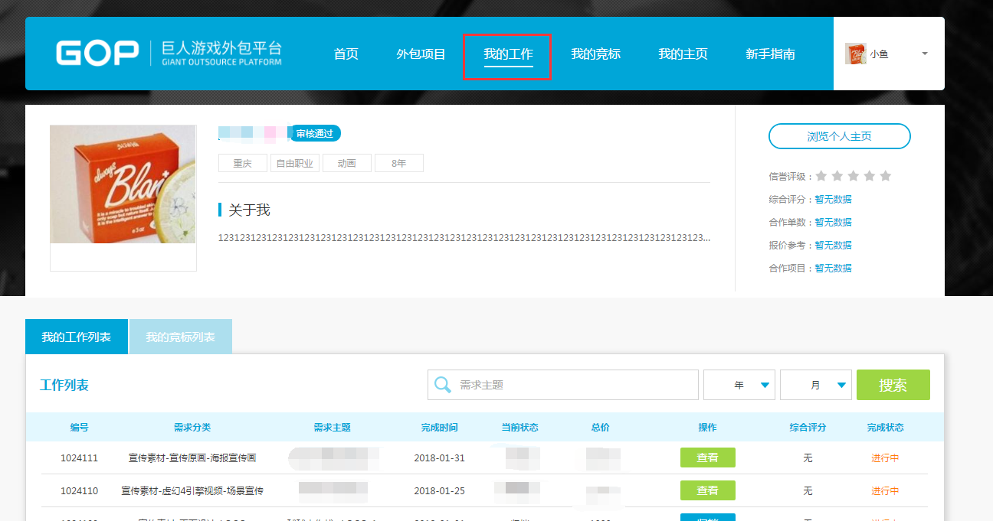
1.PC登录GOP网址（http://gop.ztgame.com/#!/），点击注册
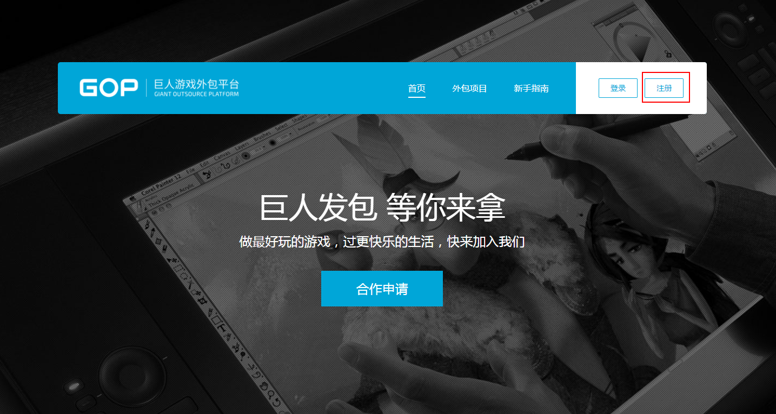

2.手机验证码注册并设置密码
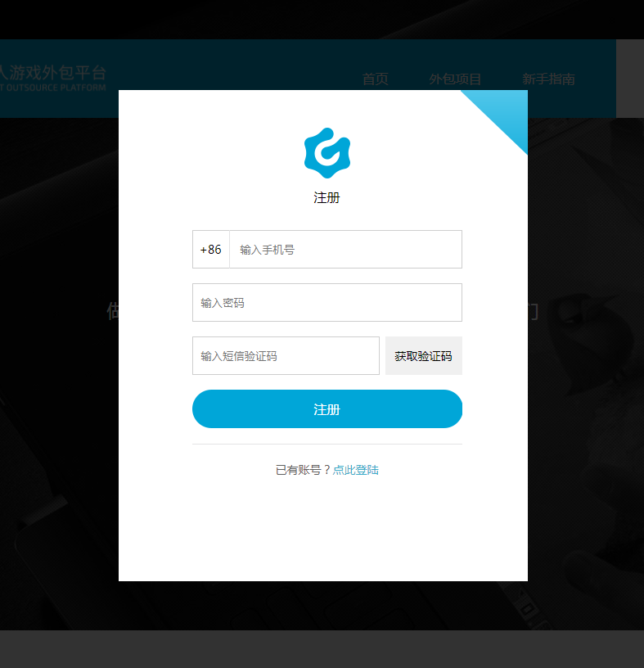

3.设置头像和公司名称（个人供应商输入个人姓名）
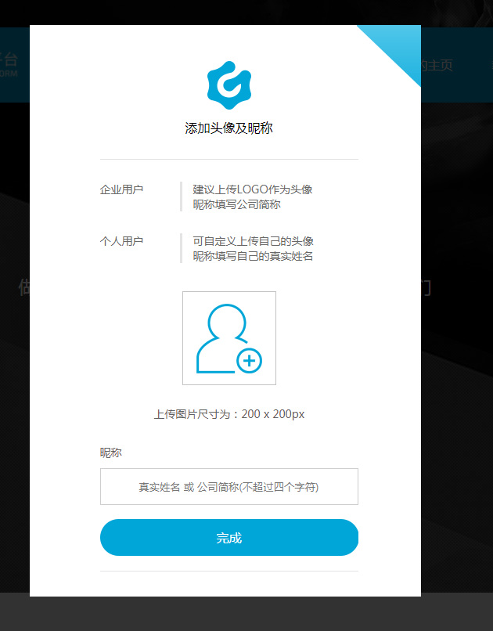

4.点击我的主页，完善信息资料
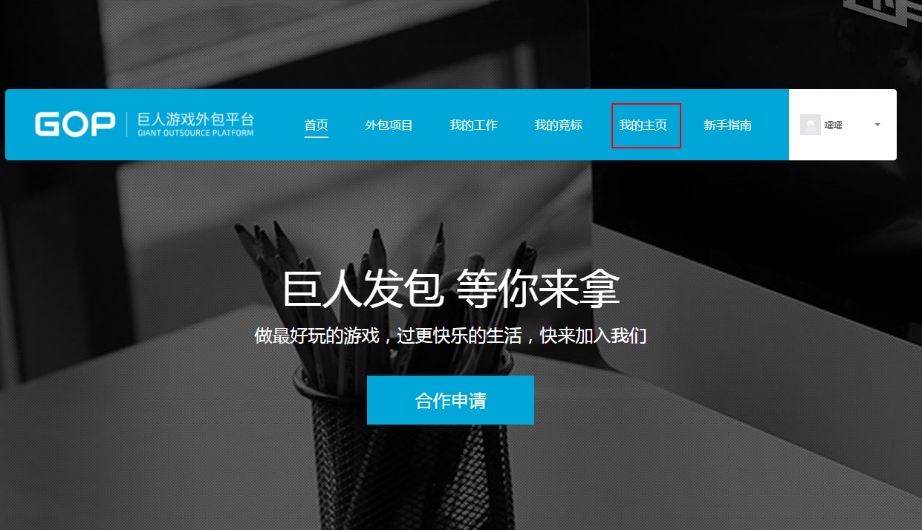

5.编辑个人主页
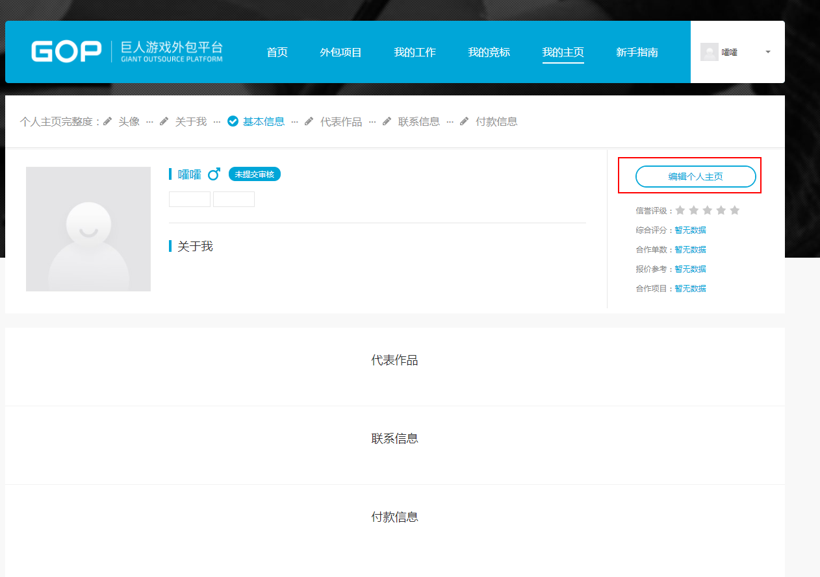

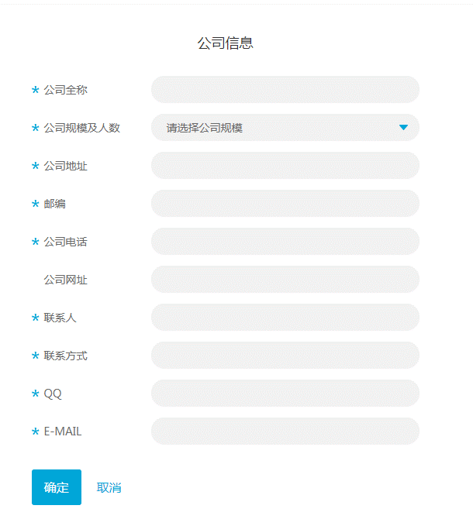
公司信息个人供应商无须填写

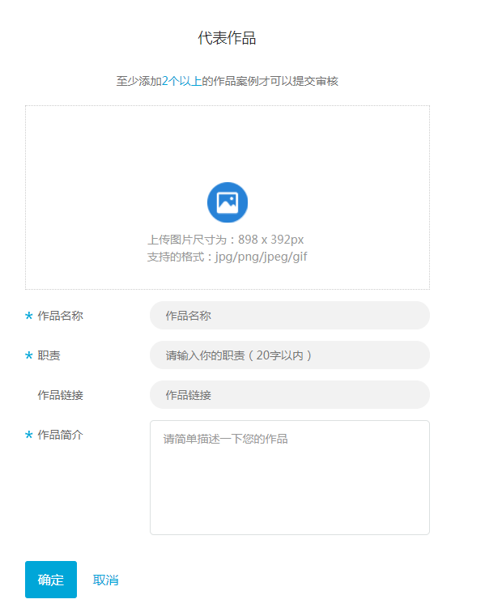
6.依次完善如下信息
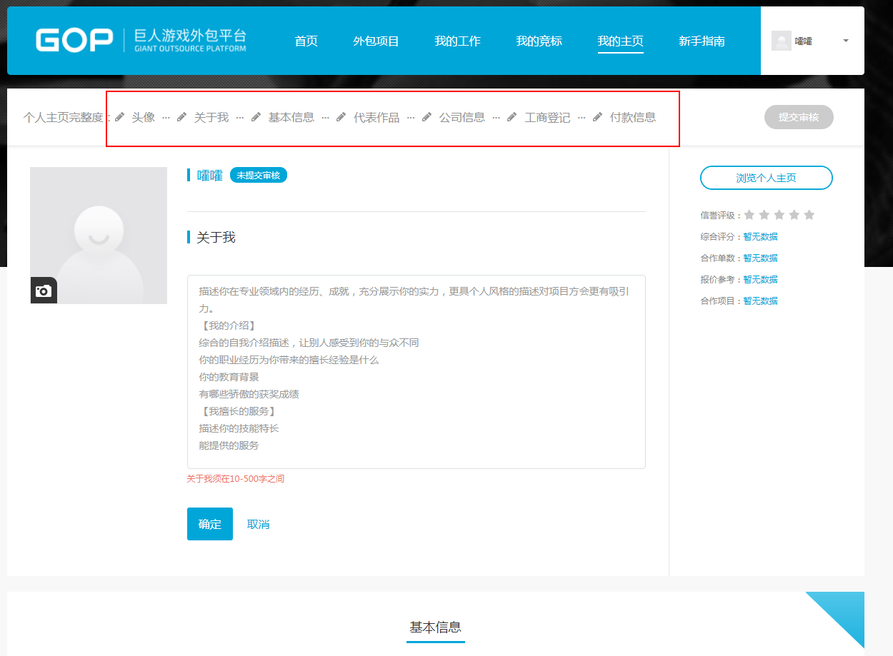

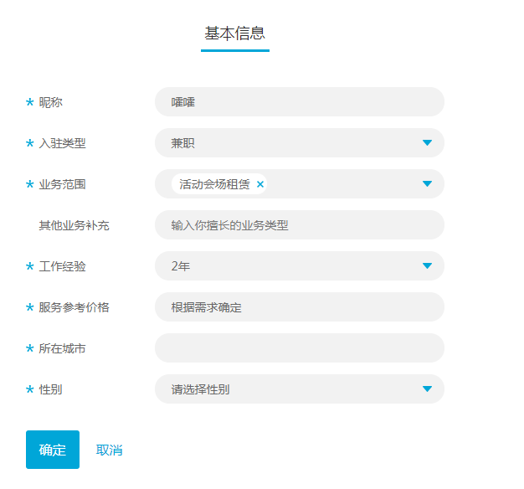
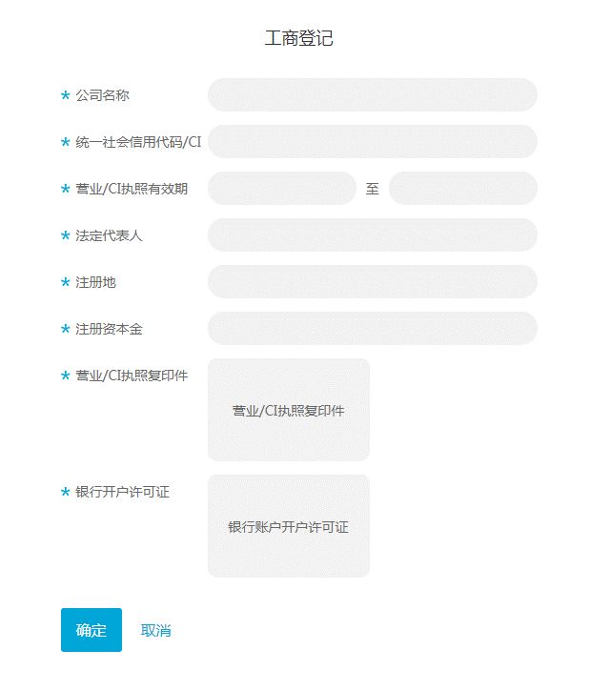
工商登记个人供应商无须填写

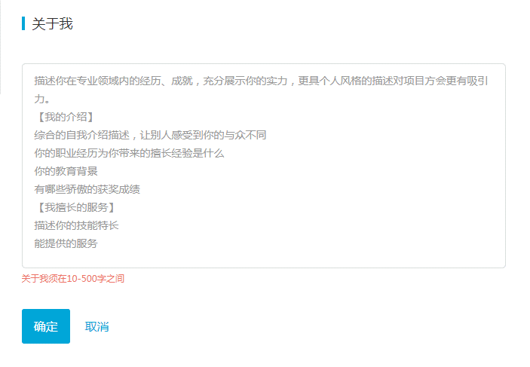
入驻类型区别个人和企业供应商

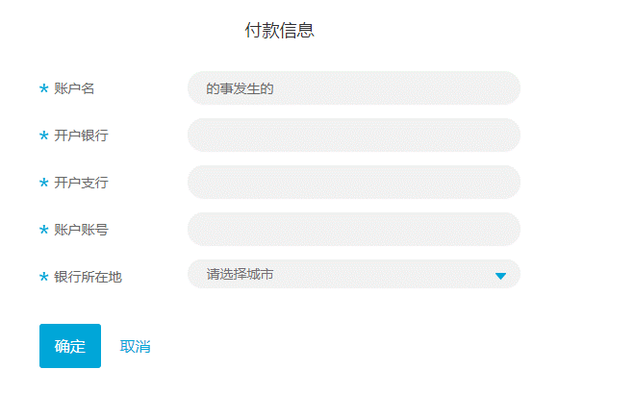

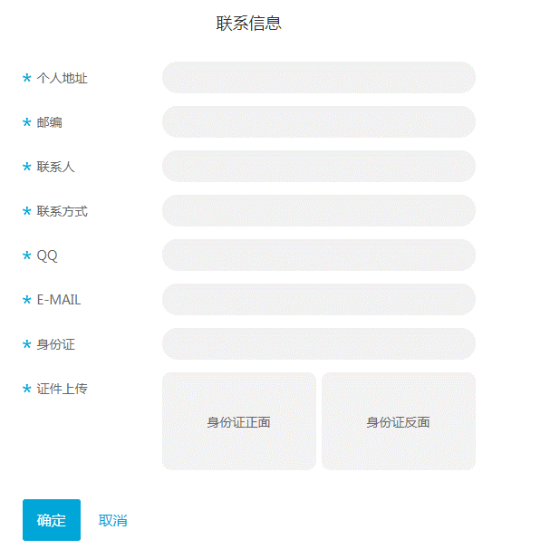

7.完善信息后点击提交审核，如公司信息需要修改，可以随时到我的主页编辑个人主页进行修改并提交审核。
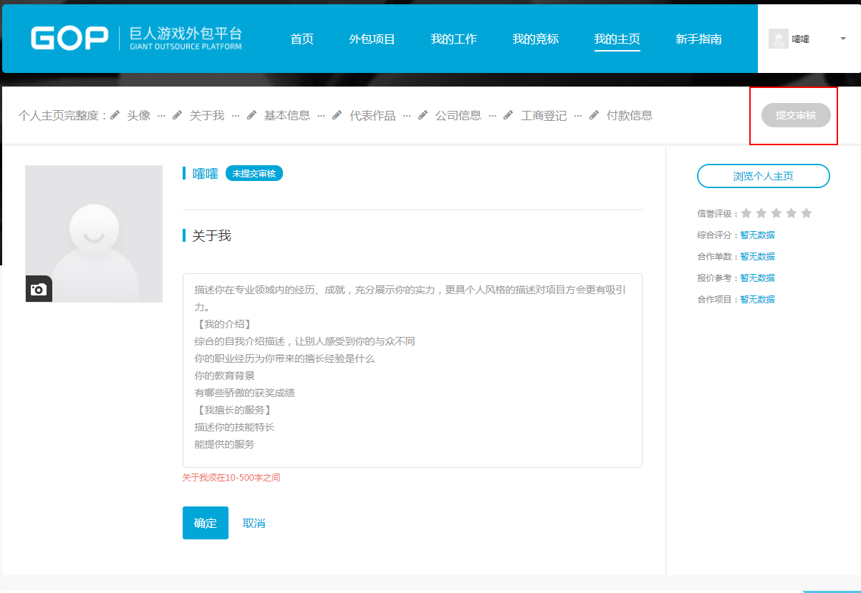

8.应邀参加巨人竞标的供应商，回标时，需要点击我的竞标，进入回标列表进行线上进行操作。
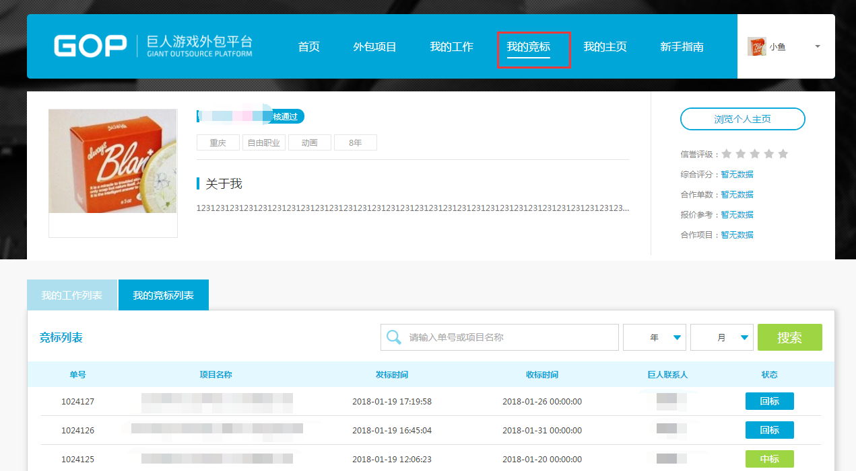

9.申请或被邀请参加外包比价的供应商，报价时，需要点击我的工作，进入工作列表进行操作。

